Concept
상점 컨셉 기획서

개요

1. 기획의도
 | 1) 디자인
 | 2) 기능

2. 기능 상세
 | 1) 구매
 | 2) 판매
 | 3) 잔액 표시
 | 4) 인벤토리

3. 상점
 | 1) 운영 시간
 | 2) 호감도
 | 3) 판매 물품

1} 기획 의도

▶ 디자인
 | ▷ 기존 스타듀밸리의 상점 디자인은 나무틀에 밋밋하게 제작이 되어있음
 | ▷ 우리는 기본틀을 가져가되 이빨을 추가하여 몬스터의 특성을 부각시키고자 함

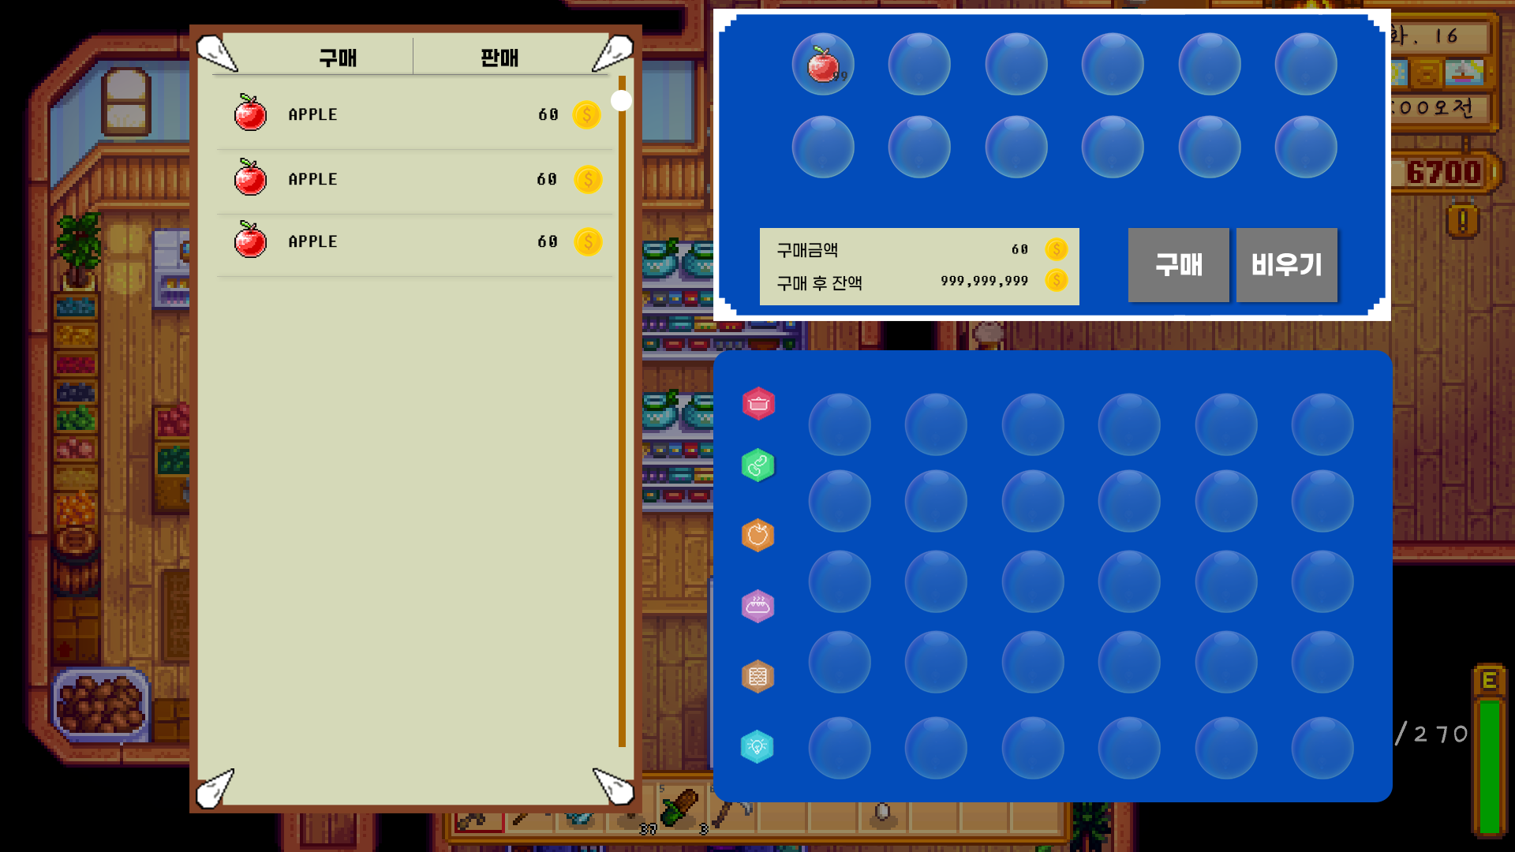
1
1
 | 예시)
 |  |  |  |  |  |  |  |  |  | index | 분류 | 설명
 |  |  |  |  |  |  |  |  |  | 1 | 프레임 | 프레임에 이빨을 넣어 몬스터 적 특징 부각

▶ 기능
 | ▷ 기존 스타듀밸리의 상점 내 판매 기능이 따로 없이 작물 수거함에 판매를 했어야 했어서 이를 보완하고자 판매 탭을 추가
 | ▷ 어떤 아이템을 얼마나 판매할 건지 확인이 불가능하기에 확정 창을 추가해 이를 보완하고자 함

2
1
4
5
 | 예시)
 |  |  |  |  |  |  |  |  |  | index | 분류 |  | 설명
 |  |  |  |  |  |  |  |  |  | 1 | 상점 창 |  | 아이템 리스트를 나타내는 창
 |  |  |  |  |  |  |  |  |  | 2 | 탭 |  | 클릭시 구매 탭, 판매 탭으로 전환할 수 있는 버튼
3
 |  |  |  |  |  |  |  |  |  | 3 | 아이템 리스트 |  | 판매하는 아이템의 아이콘, 이름, 판매 금액 표시
7
8
 |  |  |  |  |  |  |  |  |  | 4 | 확정 창 |  | 구매, 판매를 확정 전 아이템을 대기
6
 |  |  |  |  |  |  |  |  |  | 5 | 확정 슬롯 |  | 구매, 판매 확정 전 어떤 아이템을 구매, 판매하는지 확인함
 |  |  |  |  |  |  |  |  |  | 6 | 금액 확인 |  | 소모,획득하는 금액과 거래후 잔액을 표시
 |  |  |  |  |  |  |  |  |  | 7 | 확정 버튼 |  | 구매, 판매를 확정함
9
 |  |  |  |  |  |  |  |  |  | 8 | 비우기 |  | 대기 슬롯을 초기화 시킴
 |  |  |  |  |  |  |  |  |  | 9 | 인벤토리 |  | 현재 자신의 인벤토리

2} 기능 상세

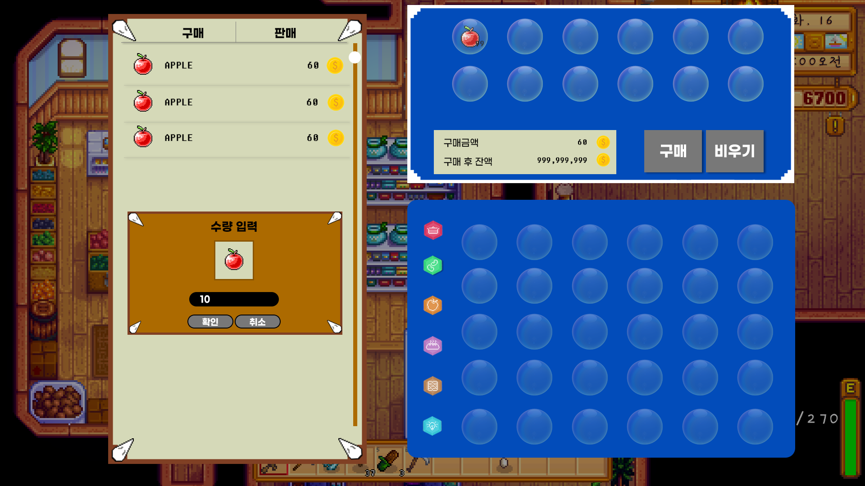
1
4
5
▶ 구매
 |  |  |  |  |  |  |  |  |  | index | 분류 |  | 설명
 |  |  |  |  |  |  |  |  |  | 1 | 구매 탭 |  | 상점 활성화 시 기본적으로 구매탭이 활성화
 |  |  |  |  |  |  |  |  |  | 2 | 아이템 리스트 |  | 구매 할 수 있는 아이템 출력
2
 |  |  |  |  |  |  |  |  |  | 3 | 다중 구매 |  | 다중 구매 시 출력 창
6
7
8
 |  |  |  |  |  |  |  |  |  | 4 | 리스트 바 |  | 구매 아이템 리스트에서 현재 위치 표현
 |  |  |  |  |  |  |  |  |  | 5 | 구매 대기 슬롯 |  | 구매할 아이템들을 보여주는 창
 |  |  |  |  |  |  |  |  |  | 6 | 잔액 표시 |  | 구매할때 소모하는 금액과, 구매후 자신의 잔액을 표시
9
 |  |  |  |  |  |  |  |  |  | 7 | 구매 확정 |  | 구매를 확정하는 버튼
3
 |  |  |  |  |  |  |  |  |  | 8 | 비우기 |  | 구매 대기 슬롯을 초기화 하는 버튼
 |  |  |  |  |  |  |  |  |  | 9 | 인벤토리 |  | 현재 자신의 인벤토리를 표시

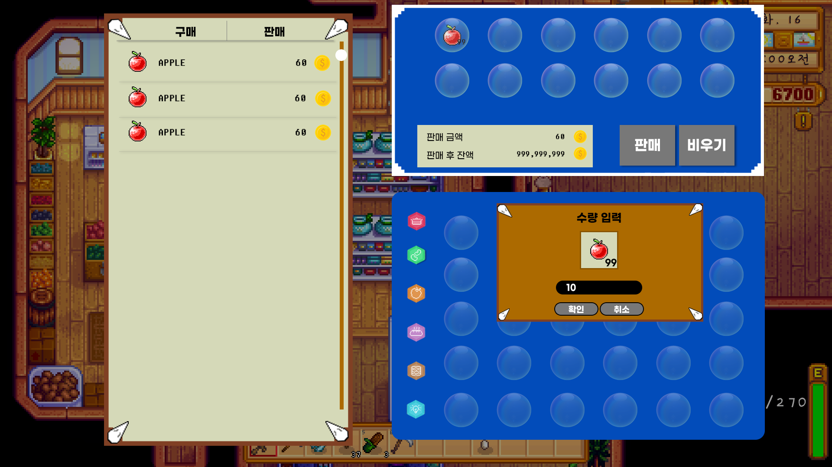
1
3
4
▶ 판매
 |  |  |  |  |  |  |  |  |  | index | 분류 |  | 설명
 |  |  |  |  |  |  |  |  |  | 1 | 판매 탭 |  | 판매탭을 활성화
 |  |  |  |  |  |  |  |  |  | 2 | 아이템 리스트 |  | 판매 한 아이템 리스트
2
 |  |  |  |  |  |  |  |  |  | 3 | 리스트 바 |  | 판매 아이템 리스트에서 현재 위치 표현
6
7
 |  |  |  |  |  |  |  |  |  | 4 | 판매 확정 슬롯 |  | 판매할 아이템을 보여주는 창
5
 |  |  |  |  |  |  |  |  |  | 5 | 잔액 표시 |  | 판매할때 획득하는 금액과 판매후 소지금을 확인
 |  |  |  |  |  |  |  |  |  | 6 | 판매 확정 |  | 판매를 확정하는 버튼
 |  |  |  |  |  |  |  |  |  | 7 | 비우기 |  | 판매 대기 슬롯을 초기화하는 버튼
8
9
 |  |  |  |  |  |  |  |  |  | 8 | 인벤토리 |  | 현재 자신의 인벤토리를 표시
 |  |  |  |  |  |  |  |  |  | 9 | 다중 판매 |  | 다중 판매 시 출력 창

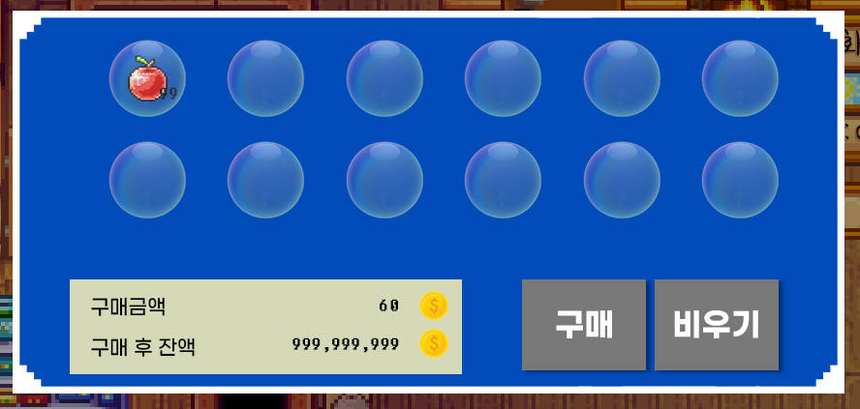
3
▶ 잔액 표시
 |  |  |  |  |  |  |  |  |  | index | 분류 |  | 설명
 |  |  |  |  |  |  |  |  |  | 1 | 구매 금액 |  | 구매대기 슬롯에 아이템이 없다면 구매금액은 0인 상태
 |  |  |  |  |  |  |  |  |  | 2 | 구매 후 잔액 |  | 구매대기 슬롯에 아이템이 없다면 구매 후 잔액은 현재 소지금을 표시함
 |  |  |  |  |  |  |  |  |  | 3 | 아이템 |  | 대기 슬롯에 아이템이 올라오면 구매금액, 구매 후 잔액 변화

1

2

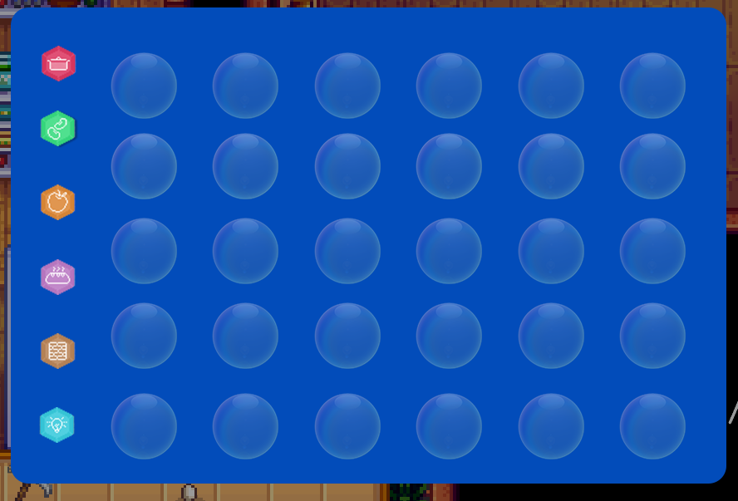
1
▶ 인벤토리
 |  |  |  |  |  |  |  |  |  | index | 분류 |  | 설명
 |  |  |  |  |  |  |  |  |  | 1 | 카테고리 |  | 인벤토리 기능 중 카테고리 기능 가능

3} 상점

▶ 운영 시간
 | ▷ 10시 이전 상호작용 시

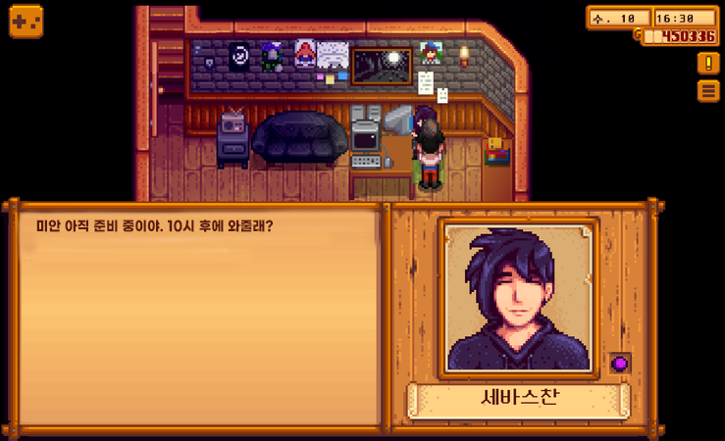

 |  |  |  |  |  |  |  |  | >> | 대화 종료

 | ▷ 10시 ~ 8시



 |  |  |  |  |  |  |  |  | >>

 | ▷ 8시 이후 상호작용 시



 |  |  |  |  |  |  |  |  | >> | 대화종료

▶ 판매물품 분류
 | ▷ 공통 물품
 |  | 같은 분류의 상점끼리 공통으로 판매하는 물품

 | ▷ 지역 물품
 |  | 같은 지역의 상점끼리 공통으로 판매하는 물품 |  |  |  | >> | 주로 식재료

 | ▷ 호감도 물품
 |  | 상점 호감도 3단계 달성시 구매 가능한 물품 |  |  |  | >> | 각 상점의 카테고리 아이템

 | 상점 |  | 도구 |  | 씨앗 |  |  | 재료
 | 공통 물품 |  | 기본 접시,기본 꼬지,기본 냄비 |  | 기본 비료, 기본 지지대 |  |  | 달걀, 우유, 소금, 후추, 간장, …

 | 늪 지역 물품 |  | 푸른 줄기 미역

 | 화산 지역 물품 |  | 불 맛 나는 숯

 | 설산 지역 물품 |  | 선사 시대 고드름

 | 왕궁 지역 물품 |  | 자연산 캐비어

 | 호감도 물품 |  | 세바스찬의 정성, 김할머니의 손 맛 간장, 유연의 꽃 무늬 접시, …

▶ 호감도
 | ▷ 호감도 선물 방법


1
 |  |  |  |  |  |  |  |  |  | index | 분류 |  | 설명
 |  |  |  |  |  |  |  |  |  | 1 | 가능 시각 |  | 10시 전 혹은 20시 이후 선물 가능
 |  |  |  |  |  |  |  |  |  | 2 | 아이템 선택 |  | 퀵슬롯에 아이템을 선택한 채로 상점 npc 상호작용 시 선물
 |  |  |  |  |  |  |  |  |  | 3 | 호감도 레벨 표시 |  | 이름색이 호감도 단계별로 검은색, 파란색, 분홍색으로 표기

2

3

 | ▷ 호감도 구성
 |  | 단계 | 호감도 1단계 | 호감도 2단계 |  | 호감도 3단계
 |  | 보상 | 기본단계 변화없음 | 구매 물품 10% 할인 |  | 호감도 상품 개방

 |  | 달성수치 | 0 | 1000 |  | 2500

 | ▷ 호감도 상품

 |  | 분류 | 예시
 |  | name | 세바스찬의 정성
 |  | main | 도구
 |  | sub | 꼬지
 |  | grade | 특수
 |  | text | 꼬지류 요리 제작시에 해당 물품을 포함하면 요리 등급 상승

System
상점 시스템 기획서

개요

1. 기획의도

2. 테이블 연계
 | 1) 연계
 | 2) 텍스트 테이블
3. 기능 상세
 | 1) 구매
 | 2) 판매
 | 3) 잔액표시
 | 4) 인벤토리
4. 호감도

1} 기획의도

▶ 기능

2} 테이블 연계

▶ 연계

 |  | Npc_table |  |  | Shop_table | Item_table | Buff_table
 |  | ID |  |  | ID | ID | ID
 |  | npc_type |  |  | type | main_type | cool_time
 |  | likeable_LV |  |  | item_ID_1~ | sub_type | stat_type
 |  | shop_ID |  |  |  | grade | buff_type
 |  | resaurce |  |  |  | purchase_price | buff_time
 |  |  |  |  |  | sell_price
 |  |  |  |  |  | option_ID
 |  |  |  |  |  | cool_time

 | ▷ NPC_table
 |  | index | 분류 |  | 설명
 |  | 1 | ID |  | 해당 NPC의 ID
 |  | 2 | Npc_type |  | 일반, 스토리, 상점 등 해당 NPC의 타입
 |  | 3 | likable_LV |  | 해당 NPC의 호감도 레벨
 |  | 4 | shop_ID |  | 상점 NPC라면 상점 table의 ID
 |  | 5 | resaurce |  | 리소스

 | ▷ Shop_table
 |  | index | 분류 |  | 설명
 |  | 1 | ID |  | 해당 상점의 ID
 |  | 2 | type |  | 해당 상점의 카테고리 ( 도구, 재료 씨앗 )
 |  | 3 | Item_ID_1 ~ |  | 해당 상점의 판매 아이템

 | ▷ Item_table
 |  | index | 분류 |  | 설명
 |  | 1 | ID |  | 해당 아이템의 ID
 |  | 2 | main_type |  | 해당 아이템의 메인 카테고리
 |  | 3 | sub_type |  | 해당 아이템의 서브 카테고리
 |  | 4 | grade |  | 해당 아이템의 등급
 |  | 5 | purchase_price |  | 해당 아이템의 구매 가격
 |  | 6 | sell_price |  | 해당 아이템의 판매 가격
 |  | 7 | option_ID |  | 해당 아이템의 효과 ID
 |  | 8 | cool_time |  | 해당 아이템의 쿨타임

 | ▷ Buff_table
 |  | index | 분류 |  | 설명
 |  | 1 | ID |  | 해당 효과의 ID
 |  | 2 | cool_time |  | 해당 효과가 공유하는 쿨타임 그룹
 |  | 3 | stat_type |  | 해당 효과가 적용되는 스탯
 |  | 4 | buff_type |  | 해당 효과의 적용 타입 ( 절대증가, 지속 증가 , % 증가 … )
 |  | 5 | buff_time |  | 해당 효과의 지속 시간

1
▶ 텍스트 테이블
 | ▷ 구매
 |  |  |  |  |  |  |  | index | 설명 | key
 |  |  |  |  |  |  |  | 1 | 구매 탭 | Shop_purchase_tab
 |  |  |  |  |  |  |  | 2 | 다중 구매 수량 입력 | Shop_multi_purchase_enter_count
7
 |  |  |  |  |  |  |  | 3 | 다중 구매 확인 | Shop_multi_purchase_check
8
 |  |  |  |  |  |  |  | 4 | 다중 구매 취소 | Shop_multi_purchase_cancle
5
 |  |  |  |  |  |  |  | 5 | 구매 금액 | Shop_purchase_amount
6
 |  |  |  |  |  |  |  | 6 | 구매 후 잔액 | Shop_after_purchase_balance
 |  |  |  |  |  |  |  | 7 | 구매 확정 버튼 | Shop_purchase_confirmed_button
2
 |  |  |  |  |  |  |  | 8 | 비우기 버튼 | Shop_purchase_confirmed_empty

3
4

1
 | ▷ 판매
 |  |  |  |  |  |  |  | index | 설명 | key
 |  |  |  |  |  |  |  | 1 | 판매 | Shop_sell_tab
 |  |  |  |  |  |  |  | 2 | 판매 금액 | Shop_sell_amount
 |  |  |  |  |  |  |  | 3 | 판매 후 잔액 | Shop_after_sell_balance
4
5
 |  |  |  |  |  |  |  | 4 | 판매 확정 버튼 | Shop_sell_confirmed_button
2
 |  |  |  |  |  |  |  | 5 | 비우기 버튼 | Shop_sell_confirmed_empty
3
 |  |  |  |  |  |  |  | 6 | 다중 판매 수량 입력 | Shop_multi_sell_enter_count
 |  |  |  |  |  |  |  | 7 | 다중 판매 확인 | Shop_multi_sell_check
6
 |  |  |  |  |  |  |  | 8 | 다중 판매 취소 | Shop_multi_sell_cancle

7
8

3} 기능 상세

▶ 구매
 | ▷ 개발 의도
 |  | 구매 창 안에서 예외처리 CASE와 그에 따른 조치를 정립함

 | ▷ 구매 일반
 |  | CASE | 인벤토리 가득참 |  |  | 금액 부족
 |  | 설명 | 구매 할 아이템이 인벤토리 슬롯보다 많은 경우 |  |  | 구매 후 잔액이 0 보다 작을 경우
 |  | 조치 | 팝업 창 출력 |  |  | 팝업 창 출력
 |  | KEY | Shop_purchase_inventory_slot_full |  |  | Shop_purchse_lack_gold

 | ▷ 확정 창
 |  | CASE | 빈 확정창 구매 버튼 클릭 |  |  | 빈 확정창 비우기 버튼 클릭
 |  | 설명 | 확정 창에 아이템이 없을 때 클릭한 경우 |  |  | 확정 창에 아이템이 없을때 클릭한 경우
 |  | 조치 | 없음 |  |  | 없음
 |  | KEY | 없음 |  |  | 없음

 | ▷ 다중 구매
 |  | CASE | 개수 비정상 입력
 |  | 설명 | 숫자 입력창에 0이하 또는 99를 초과하는 숫자 입력 시
 |  | 조치 | 시스템 메시지 출력
 |  | KEY | Shop_multi_purchase_count_error

▶ 판매
 | ▷ 개발 의도
 |  | 판매 창 안에서 예외처리 CASE와 그에 따른 조치를 정립함

 | ▷ 판매 일반
 |  | CASE | 퀘스트 아이템 판매 |  |  | 특수 등급 판매
 |  | 설명 | 판매 할 아이템의 분류가 퀘스트 아이템일 경우 |  |  | 판매 할 아이템의 등급이 특수 등급일 경우
 |  | 조치 | 시스템 메시지 출력 |  |  | 팝업 창 출력
 |  | KEY | Shop_sell_quest_item |  |  | Shop_sell_special_grade_item

 | ▷ 확정 창
 |  | CASE | 빈 확정창 판매 버튼 클릭 |  |  | 빈 확정창 비우기 버튼 클릭
 |  | 설명 | 확정 창에 아이템이 없을때 클릭한 경우 |  |  | 확정 창에 아이템이 없을때 클릭한 경우
 |  | 조치 | 없음 |  |  | 없음
 |  | KEY | 없음 |  |  | 없음

 | ▷ 다중 판매
 |  | CASE | 개수 비정상 입력
 |  | 설명 | 숫자 입력창에 0이하 또는 99를 초과하는 숫자 입력 시
 |  | 조치 | 시스템 메시지 출력
 |  | KEY | Shop_multi_sell_count_error

4} 호감도

▶ 2단계 할인 적용방식

 | 호감도 2단계
 | 구매 물품 10% 할인 |  | >> | 소수자리에서 반올림 하여 정수로 적용

